Sheet1
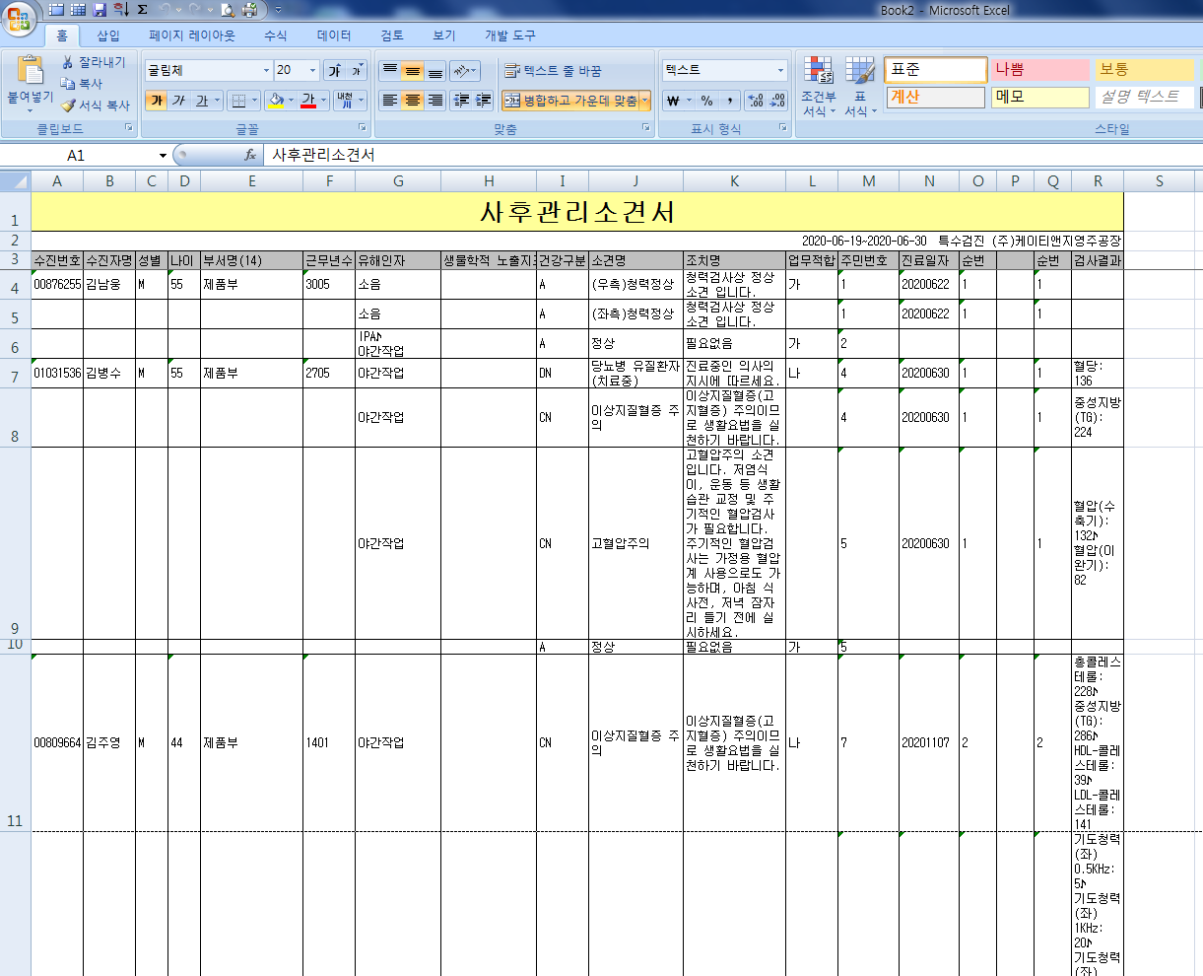
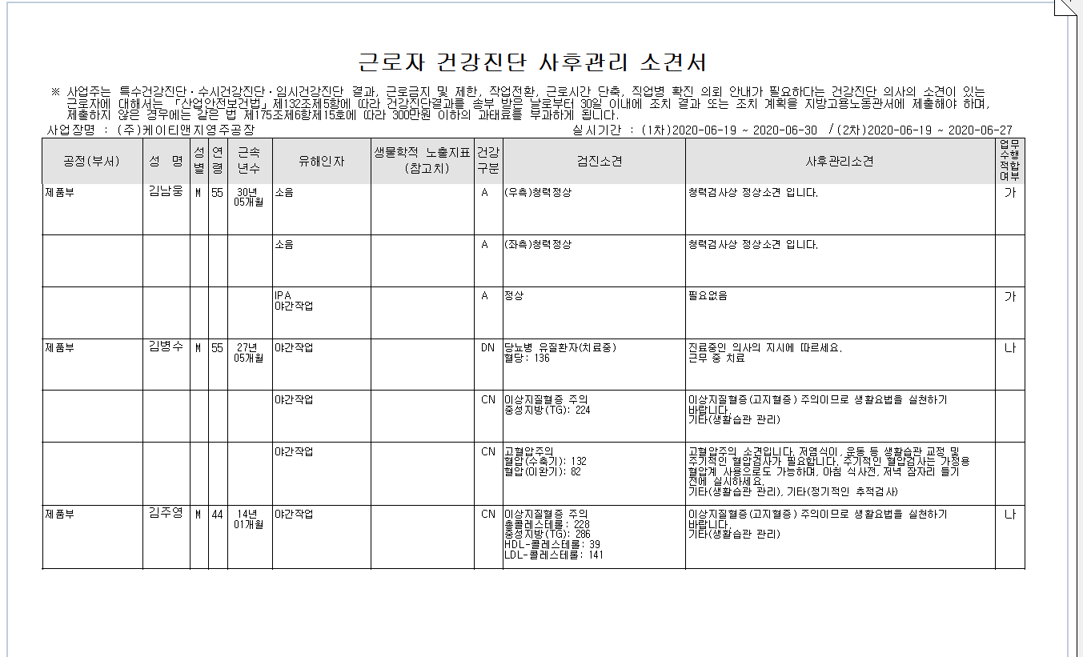
특수검진 사후관리소견서 출력양식과 엑셀변환양식이 다른데 출력양식기준으로 동일하게 적용 부탁드립니다.

<엑셀변환> | <출력양식>

